【格式3】独立展位参展申请表
格式 3 |  |  |  | T-Messe 2023 |  |  |  |  | 提交截止日期：5月31日(周三)

 |  | 独立展位参展申请表

１．参展负责人信息 （此处信息，仅用于事务局联系确认。）

姓 名 |  |  |  |  | 电话
电子邮件 |  |  |  |  | 其他联系方式

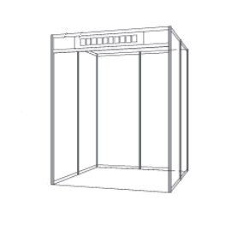
2．申请展位
 |  |  |  |  |  |  |  | 小型展位
(1) 展位数
展位类型 |  |  |  | 展位数 | 展位费总额（含税）
小型展位 （横宽1.98m×纵深1.98m） |  | 93,000日元(含税)

大型展位 （横宽2.97m×纵深1.98m） |  | 132,000日元(含税) |  |  |  |  |  | 大型展位
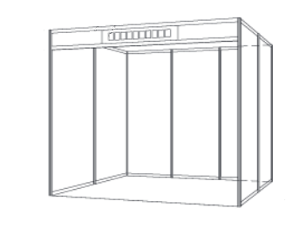

※ 关于桌椅等出租品的相关收费，将另行通知。
※ 如果要自行装饰，关于布局详情，请咨询海外参展商咨询处。

(2)展位内设施的施工 |  |  | ※根据内容，将另行收取费用。
电气施工 |  | 必要 |  | 不要
给水和排水施工 |  | 必要 |  | 不要
使用可燃性煤气 |  | 必要 |  | 不要

3．展位洽谈翻译 |  |  | 计划3～4个展位配备1名翻译
展位洽谈翻译（免费） |  |  | 英语 - 日语 |  | 中文 - 日语 |  | 不需要

4．其他
参展商停车场的使用计划 |  |  | 有 |  | 无

5．企业信息 |  | （以下信息将要刊登在展会官方网站上。 如果有日文的相关信息，请尽量提供。）

(1)基本信息
企业/机构名称
英文名称
总公司地址 |  | 邮政编码
联络处地址 (销售代表/代理商等) |  | 邮政编码 如与上述内容相同，请写上“同上”
负责人姓名 |  |  |  |  | 可交易语言 |  | 日语 | 英语 | 中文
负责人所属部门、职位 |  |  |  |  |  |  | 其他（ ）
电话 |  |  |  |  | 注册资金（美元） |  | 美元
电子邮件 |  |  |  |  | 年销售额（美元） |  | 美元
网页URL |  |  |  |  | 员工人数 |  | 人
行业 （可多项选择） |  | 机械设备 |  | 机器要素零部件 |  | 模具(以及产品) |  | 汽车关联
 |  | 机器人关联 |  | 飞机关联 |  | 电机・电子 |  | ＩＴ
 |  | 塑料 |  | 铝制品 |  | 纤维 |  | 医药品
 |  | 化学 |  | 食品加工 |  | 批发・零售・商贸 |  | 传统工艺
 |  | 文化创意产业关联 |  | 政府机关・各类团体・学校
 |  | 其他（ ）
主要经营产品 (在25字以内) |  | 中文
 |  | 日语
主要展示品 （在20字以内） |  | 中文
 |  | 日语
企业特征/优势 （请在80字以内概述） |  | 中文
 |  | 日语
日本代理商（如有请填写） | 名称
 | 联系方式

(2) 与海外企业的贸易经验
贸易对象国 |  | 日本 | 美国 | 中国 | 韩国 | 东盟（ ）
 |  | 俄罗斯 | EU | 其他（ ）
主要交易企业名
主要交易产品 |  | 中文
 |  | 日语
贸易经验内容 |  | 出口 |  | 进口 |  | 受托生产 |  | 受托加工
 |  | OEM生产受托 |  | 引进技术 |  | 提供技术 |  | 销售合作
 |  | 共同研究开发 |  | 成立合资公司 |  | 其他（ ）

(3) 希望洽谈内容
洽谈内容 |  | 采购（产品、零部件） |  | 供应/销售 |  | 受托生产 |  | 受托加工
 |  | OEM生产受托 |  | 引进技术 |  | 提供技术 |  | 销售合作
 |  | 共同研究开发 |  | 成立合资公司 |  | 招商引资
 |  | 其他（ ）
希望采购的具体产品/ 零部件（如有请填写） |  | 中文
 |  | 日语

